Sheet1
様式－６ |  |  | 平成29年度東日本学生選手権大会 記念Ｔシャツ販売注文書

締切日： |  | 2016-07-10 |  |  |  |  |  |  |  |  |  |  | PRICE： |  | ¥2,500-

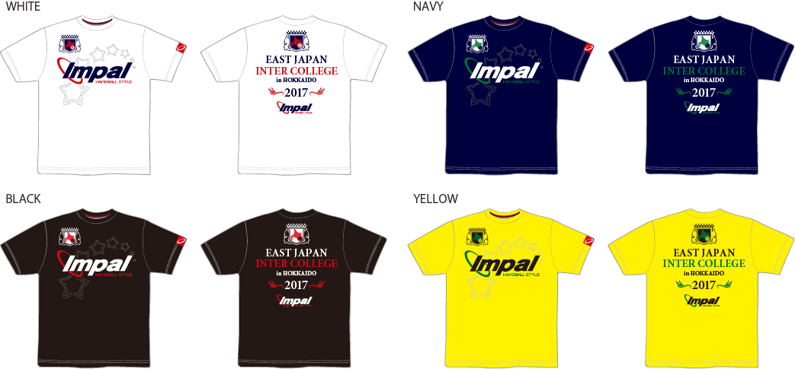

【申込み方法】
下記申込み先へFAXもしくは、メールでお申込みください。
【締切日：7月10日】

【お渡し方法】
大会期間中にIMPAL販売ブースを設けますので、そちらでお受け取りください。

【お支払方法】
大会期間中に商品と引き換えでお支払いください。

記念Ｔシャツ 2,500円 | ホワイト |  | S | M | L |  | O |  |  | XO | 2XO | 金額 |  |  | 合計枚数
 |  |  |  |  |  |  |  |  |  |  |  | ¥-
 |  |  |  |  |  |  |  |  |  |  |  |  |  |  | 0
記念Ｔシャツ 2,500円 | ネイビー |  | S | M | L |  | O |  |  | XO | 2XO | 金額
 |  |  |  |  |  |  |  |  |  |  |  | ¥-

記念Ｔシャツ 2,500円 | ブラック |  | S | M | L |  | O |  |  | XO | 2XO | 金額 |  |  | 合計金額
 |  |  |  |  |  |  |  |  |  |  |  | ¥-
 |  |  |  |  |  |  |  |  |  |  |  |  |  |  | ¥-
記念Ｔシャツ 2,500円 | イエロー |  | S | M | L |  | O |  |  | XO | 2XO | 金額
 |  |  |  |  |  |  |  |  |  |  |  | ¥-

お申込み責任者 |  |  |  |  |  |  |  | ご連絡先(携帯電話)

 |  |  |  |  |  |  |  |  |  |  |  |  |  |  |  | 大会期間中に連絡の取れるお電話番号をお願いいたします。
学校名

お申込み先
〒130-0012 東京都墨田区太平1-13-5 IMPALハンドボール事業部 担当：西田 恭輔
メール： | k-nishida@watasaku.co.jp |  |  |  |  | FAX： |  |  | 03-3623-3650 |  |  | TEL： |  | 03-6825-1833

